Кобальт КПП блок тешик
РАБОЧИЙ ТЕХНИЧЕСКИЙ ОТЧЕТ |  |  |  |  | НОМЕР: 2020 08 PT 033
 |  |  |  |  | ДАТА: 24.08.2020 г.
Наименование предприятия |  |  |  | ООО "Хоразм-Автосавдо"
Ф.И.О. составившего отчет |  |  |  | Курамбаев Зокиржан Батирович
Номер телефона с кодом города |  |  |  | .+998907387339
Модель |  |  | Идентификационный номер автомобиля |  | Пробег | Дата продажи
Кобальт |  |  | XWBJF69VELA044448 |  | 470 | 2020-03-18
Обстоятельства при которых обнаружена проблема |  |  |  | Описание проблемы
 |  |  |  | Автмобиль эгаси КПП устки подушка 3та болт (АКБ остидаги) тортилмаган булиб,1 узилган, КПП натижада чап томон шарнир осилиб, КПП блокни тешган, мой тукилган. Эваку-ваторда олиб келинди, туширишда задний ходга умуман тушмайди. Блок синган парчаси КПП ичига тушган сабабли шестерналарга тикилиб колган булиги мумкин.
А. |  | Автомобиль стоял, двигатель не работал
В. | Автомобиль находился в движении: |  |  | Информация относительно проблемы (Приложить фотграфии неисправности)
 |  | При торможении
 |  | При переходе от ускорения к накату
 |  | При переключение на задний ход |  |  | 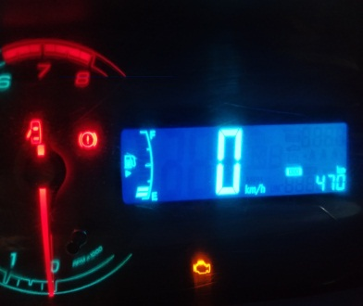
 |  | При повороте
 |  | При ускорении
 |  | При замедлении
 |  | При ______ оборотах в минут
 |  | При любой скорости
 |  | На неровной дороге
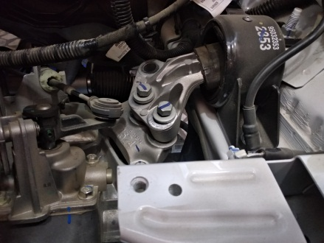
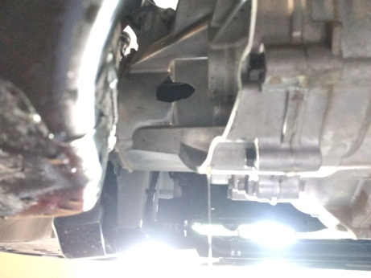
 |  | На _____ передаче
С. | При использовании:
 |  | Тормозов
 |  | При повороте руля
 |  | При выключении сцепления
 |  | Обогревателя / кондиционера
 |  | При работе стеклоочистит / омывателя
 |  | При включении радио / CD проигрыват
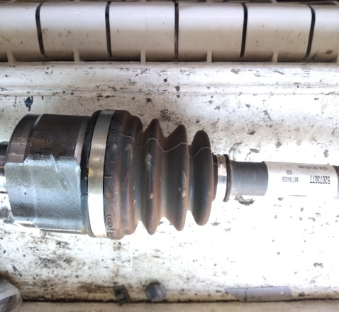
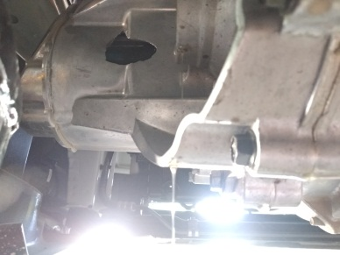
 |  | Обогревателя заднего стекла
 |  | Прочее
D. | При работе двигателя:
 |  | При запуске
 |  | При прогреве
 |  | На холотом ходу
 |  | При горячем двигателе
E. | Возникает:
 |  | При ускорении
 |  | При высоких оборотах двигателя
 |  | При большой скорости
 |  | При большой загрузке багажника
F. | Когда случается по времени: |  |  | Информация о проблемной детали
 |  | Всегда |  | Номер детали по каталогу: | 25182788
 |  | Иногда |  | Наименование детали: | КОРОБКА ПЕРЕДАЧ МЕХАНИЧЕСКАЯ
 |  | После _____ км движения |  | Название поставщика: | Корея
 |  | После _____ минут езды |  | LOT № детали: | T2193559AHWX0178
Действия инженера по гарантии дилерского предприятия |  |  |  | МКПП подлежит к замену

Ответственный Отдел по принятию мер и исследованию проблемы

 |  |  |  | (заполняется со стороны Отдела Гарантии качества АО "GM Uzbekistan")
 | "Хоразм-Автосавдо" МЧЖ
 | сифат кафолати менеджери: |  |  |  | Курамбаев З.Б

